箍筋家族
鋼筋計料表
箍筋家族
編號 | 號數 | 圖示 | 長度(cm) | 數量 | 重量(kg) | 備註 | 讀取CAD文字
1 | #5 | 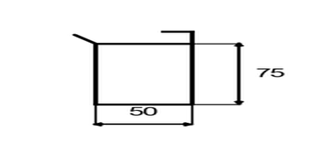 | 125 | 20 | 194 |  | 地箍#5(50x75)=20
2 | #4 | 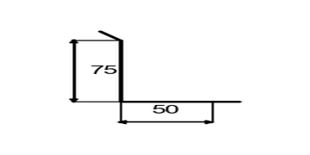 | 125 | 20 | 124 |  | L箍#4(50+75)=20
3 | #5 | 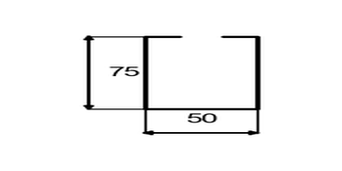 | 125 | 20 | 194 |  | U箍#5(50x75)=20
4 | #4 | 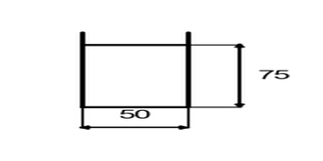 | 125 | 20 | 124 |  | 牆箍#4(50x75)=20
5 | #4 | 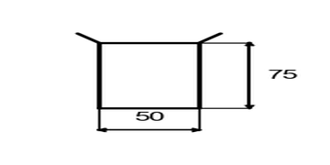 | 125 | 20 | 124 |  | 柱箍#4(50x75)=20
6 | #3 | 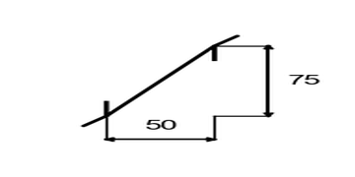 | 125 | 20 | 70 |  | 半箍#3(50+75)=20

統計摘要
總數量 | 120 支 | 總重量 | 830.00 kg | 總長度 | 15000 cm | 鋼筋類型 | 3 種

生成時間：2025-06-20 17:21:58 | 圖示模式：圖文混合模式 | 圖形功能：啟用

